게임 진행 과정

게임 전체 진행 과정 |  |  |  | 게임 사이클 구도 표현

!
단서 획득!
 |  |  |  |  |  |  |  | 이슈 해결
 |  |  |  |  |  |  |  | 보상 및 사건 단서 획득
게임 사이클 - 요약
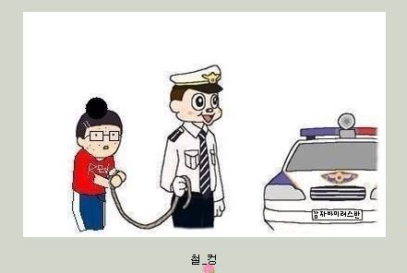
게임 시작 |  |  |  |  |  | 사건 수렴 때까지 반복
사건 힌트 제시 - 맵 이동
맵 이동 후 이슈 조우
이슈 도전 및 해결
보수 & 단서 획득 |  |  |  |  | 턴 시작(사건 힌트 제공)
단서를 통하여 사건 활성화
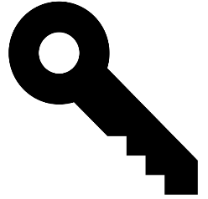
사건 도전
…
반복

시스템
저장 방식 | 수동 저장

 |  | 맵 이동
 |  | 이동 시 캐릭터 위치가 확대
 |  | 그리고 손모양 UI사 출력됨
 |  | 순간 이동 식 - 연출은 체스 처럼 |  |  |  |  | 조사 커맨드를 통해 이슈와 조우
 |  |  |  |  |  |  | 이슈 조우시 다음과 같은 공략을 요구함

 |  |  |  |  |  |  | 격투 - NPC들과 직접적인 전투

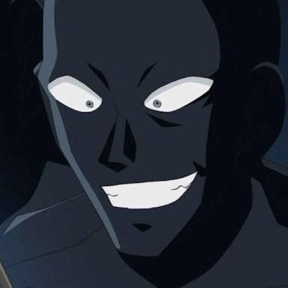

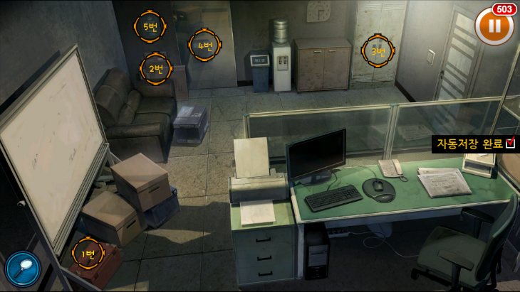
 |  |  | 이슈 종류 |  |  |  | 추리 - 현장에서 단서 획득
 |  |  | 일반 - 항상 실행가능, 치안 저하 없음, 사건 단서 획득 가능(랜덤 드랍) 예외 상황 체크
 |  |  | 긴급 - 랜덤으로 출현(액스컴 2 긴급미션 처럼)
 |  |  | 봉쇄 해금 미션 - 고난이도,해결 시 지역 재활성화 가능

월드맵 세부 사항
월드맵

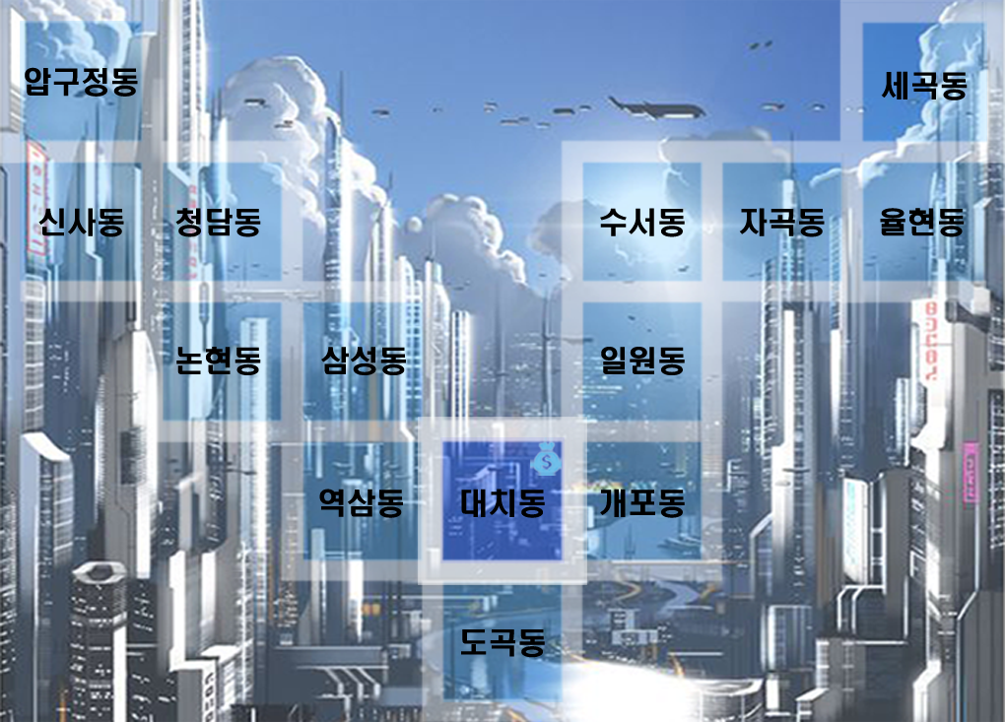
 |  |  |  |  | 캐릭터 말
 |  |  |  |  | 초상화로 표시

 |  |  |  |  |  | 말 이동 시 순간이동(이동 칸수는 최단 거리로 계산)
 |  |  |  |  |  | 체스 말 두듯이 이동(위에 손이 생성)

 |  |  |  |  |  |  | 인접한 칸은 한칸 이동(int Vector.transform.translate. 이용)
 |  |  |  |  |  |  | 직선, 대각선 모두 한칸 인정
 |  |  |  |  |  |  | 한칸 당 행동력 1 소모

 |  |  |  |  |  |  | 대치동
 |  |  |  |  |  |  | 상점 존재
 |  |  |  |  |  |  | 일반 상점: 항시 개방, 각종 소모품 판매
 |  |  |  |  |  |  | 특수 상점: 4번째 턴 마다 개방, 특수 장비 물품 판매
맵 아이콘 - 지역 위에 출력되면서 깜빡 거림.
* 복수의 이벤트가 걸려있을 시 3초마다 깜빡 거리면서 아이콘이 바뀜.
 |  | 긴급 이슈 발생 지역(고난이도 이슈) |  | 사건
 |  | 매턴 마다 랜덤확률로 발생 |  | 단서를 모을 경우 해금되는 메인 퀘스트
 |  | 미해결 시 매턴마다 치안 수치 감소 |  | 메안 퀘스트의 가이드 라인 역할
 |  | 치안 수치가 바닥날 시 지역 봉쇄 됨

 |  | 폴리스 라인 |  | 봉쇄
 |  | 치안 수치를 나타냄 |  | 치안 수치가 바닥 나면 해당 지역이 봉쇄됨
 |  | 치안 수치가 떨어질 수록 지역에 폴리스 라인이 추가 |  | 봉쇄 해체 미션을 제외하면 모든 기능이 마비됨(메인 퀘스트 포함)
 |  | 폴리스 라인이 5개가 되면 해당 지역이 봉쇄됨. |  | 봉쇄 지역이 5곳에 도달하면 게임 오버된다.

인물 이동
상시 |  |  | 특별 이벤트
 | 강원진 |  |  | 함정임
 | 플레이어 |  |  | 방해요소
 |  |  |  | AI행동 - 사건 해결 방해, 플레이어 추적 및 격투

 | 전민원
 | 방해요소 |  |  | 오소영
 | AI 행동 - 무작위 이동, 플레이어와 마주칠 시 격투 이벤트 발생 |  |  | 방해요소
 |  |  |  | AI행동 - 사건 해결 방해, 무작위 이동&단서 드랍 확률 저하
 | 강소원
 | 조력 요소
 | AI 행동 - 긴급 이슈, 봉쇄 이슈를 확률적으로 해결해줌

컨텐츠 - 격투
컨텐츠 - 격투

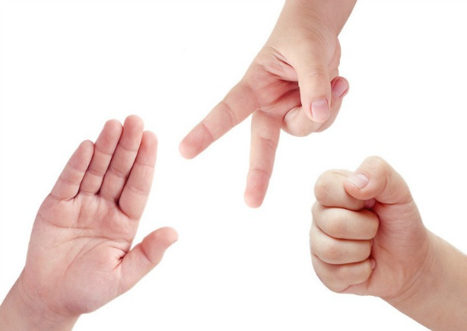 |  |  | 개요 | 단순한 상성으로 승부가 결정되는 것이 아닌 배틀 다이스(주사위) 또는 부가 피해를 입히는 방식으로 플레이어에게 조금 더 고민하고 이슈에 대한 도전 여지를 제공한다. |  |  | 예외 사항
 |  |  |  |  |  |  | 추리가 높으면 상대방이 뭘 낼지 알 수 있게?(킵 아이디어)
 |  |  |  |  |  |  | 화면 구성은 UI 기획서 참조 레이어는 월드맵 보다 상위 레이어로 팝업될 계획
 |  |  |  |  |  |  | 주사위(면체 값) 또는 부가 피해는 추후 밸런스적으로 수정 해야할 것.
 |  |  |  |  |  |  | 격투 도중 소모 아이템 사용 불가로 결정 되었으나 격투 외의 능력치 또는 밸런스에 의해 도입될 가능성이 있음.
 |  |  | 컨셉 | 격투술을 표현. 가위바위보 라는 명칭 대신, 아웃 복싱, 인파이팅, 그래플링이라는 명칭 사용

진행 방식

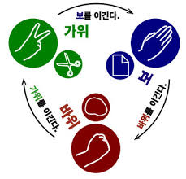

기본 개념은 가위, 바위, 보 형식으로 맞물리게 진행됨.
서로 행동을 제시하면 각자 속성에 따라 공방을 교환함.
기본적으로 데미지를 동시에 교환함.
만약 유리한 속성으로 공격할 시 다음과 같은 어드밴테이지가 존재

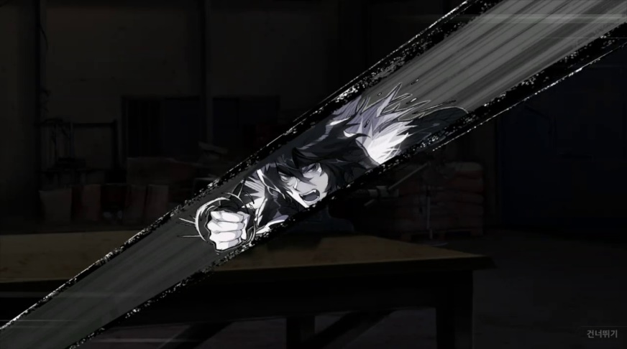
 |  |  |  |  | 속성 | 바위
 |  |  |  |  | 이름 | 인 파이트
 |  | 이긴다 |  |  | 유리할 시 | 데미지 증가

 |  |  |  |  |  | 이긴다

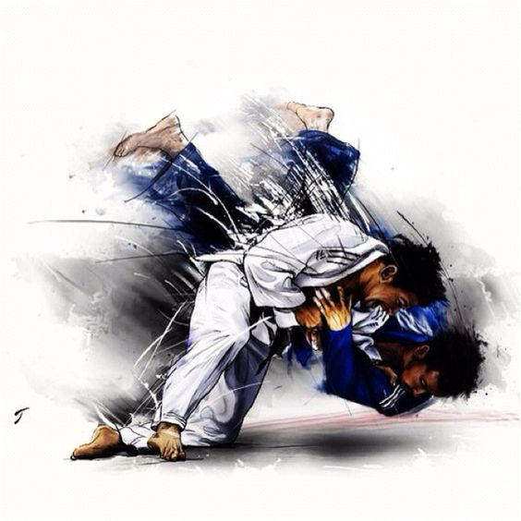
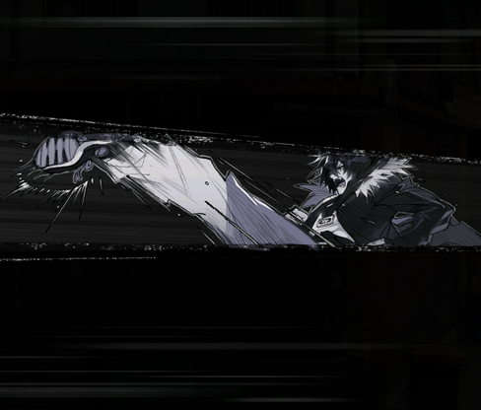

 |  |  | 이긴다

 |  |  |  |  |  |  | 속성 | 보
 |  |  |  |  |  |  | 이름 | 그래플링
 |  |  |  |  |  |  | 유리할 시 | 피해 없음

 | 속성 | 가위
 | 이름 | 아웃 파이트 |  | 만약 속성이 같다면 어드밴테이지가 없고 서로 데미지 교환만 이루어짐.
 | 유리할 시 | 적 한턴 경직

게임 비쥬얼 컨셉
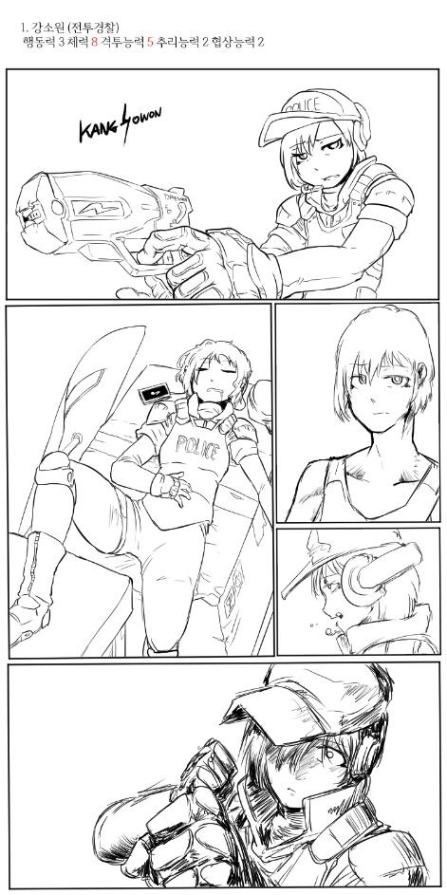
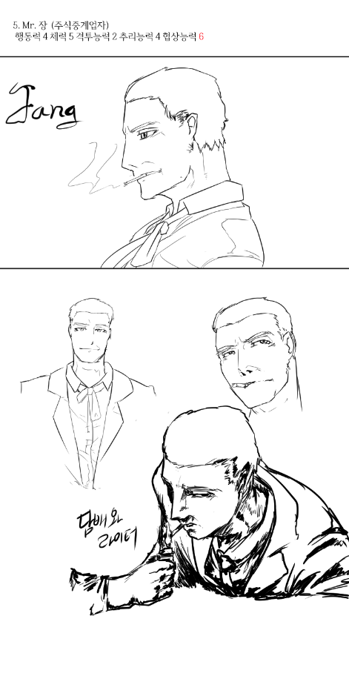
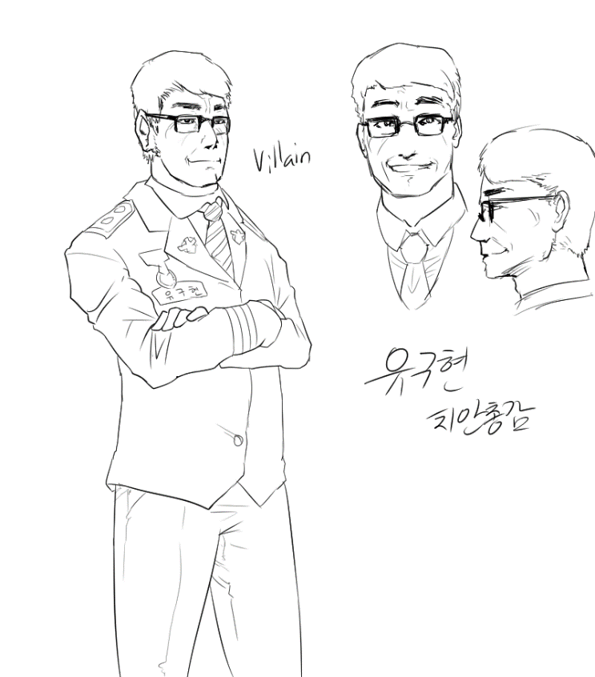
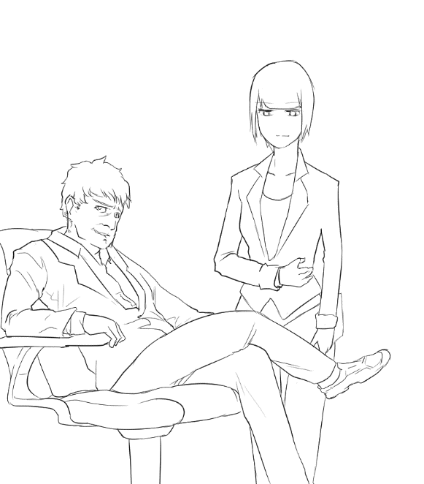
게임 컨셉 레퍼런스

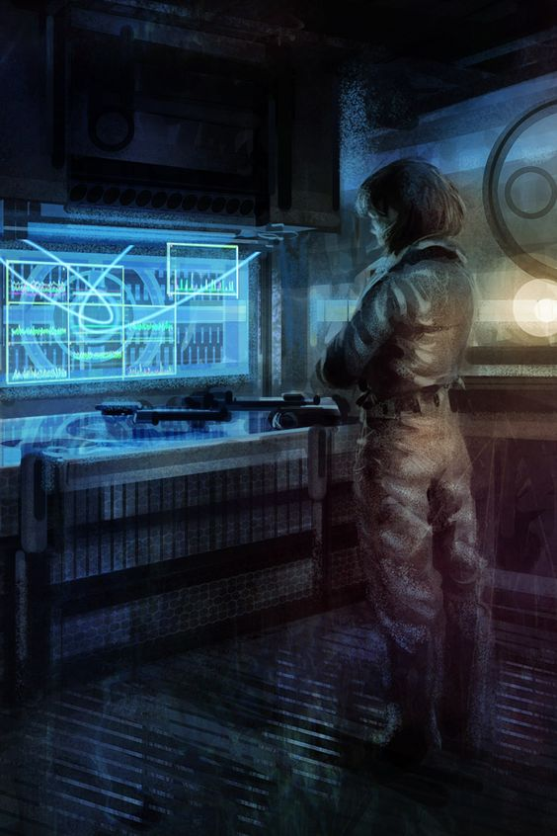 |  | 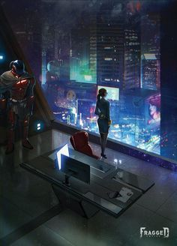 | 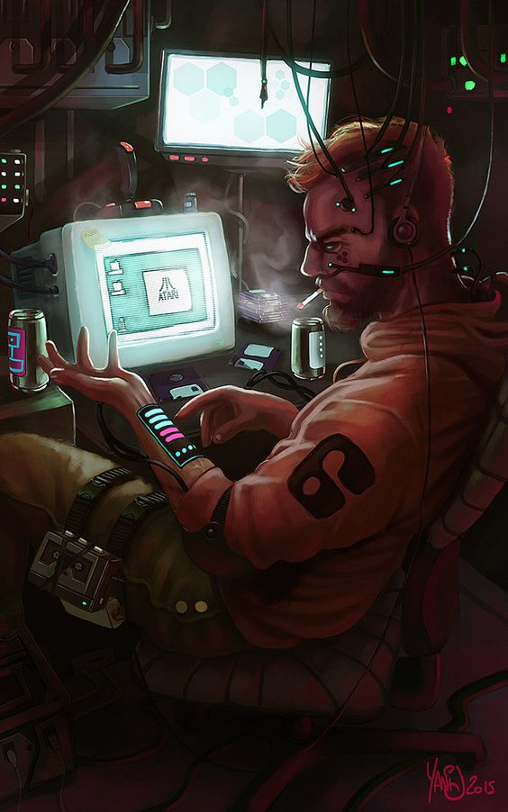 | 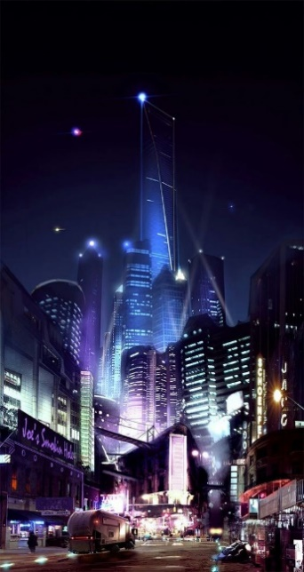

근미래적 베경
키워드 | 사이버 펑크, 홀로그램, 디스토피아, 자동화 사회, 바이오 칩, 음모, 추리

주요 캐릭터들 초안
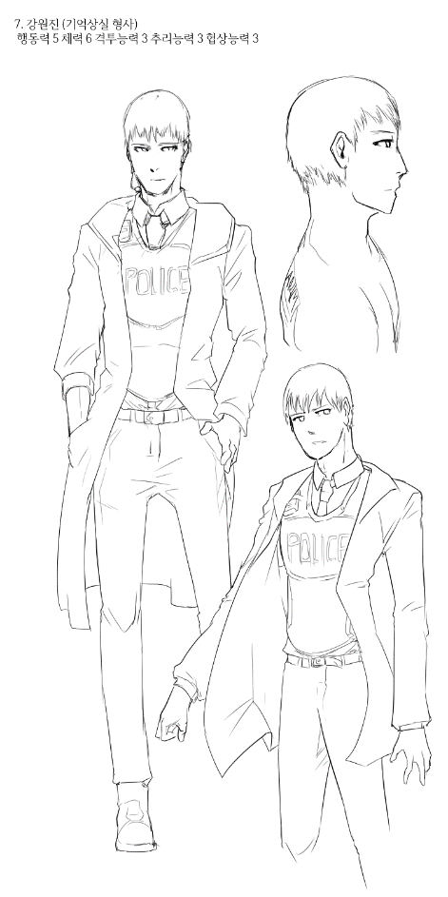
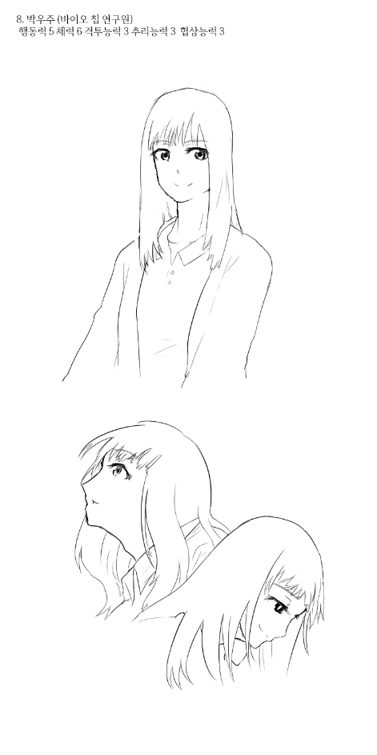
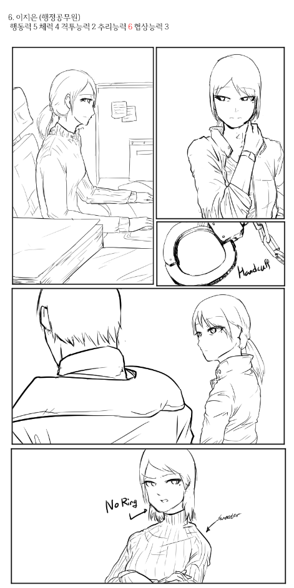
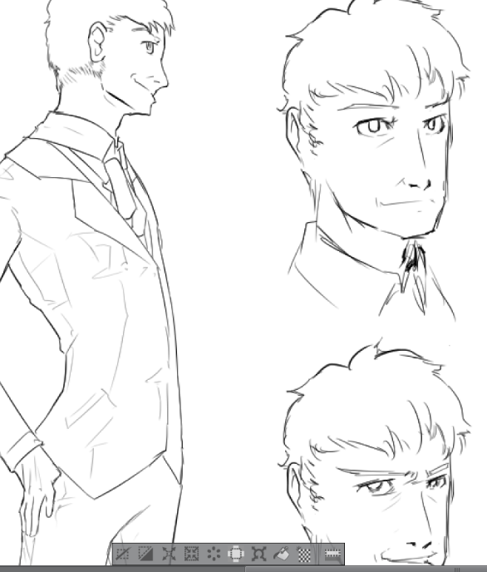

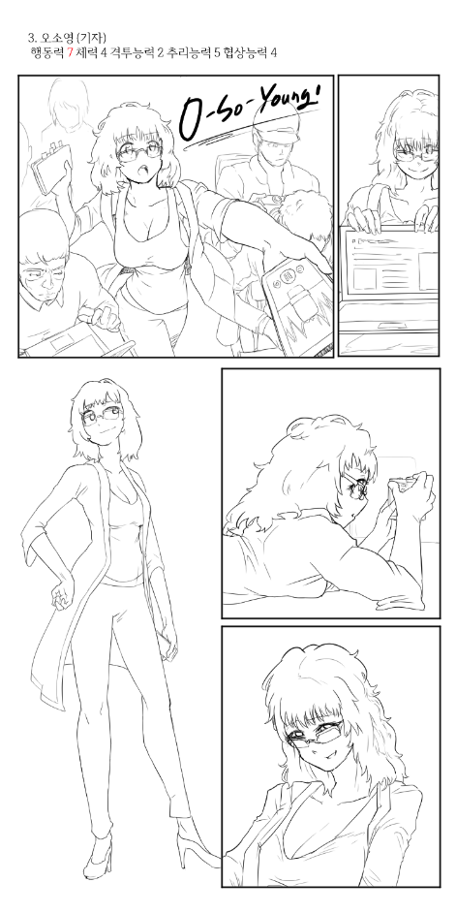
 |  |  |  |  | 0

